계약기본사항
↓선택(필터 or 직접입력 or 우측항목복붙) |  |  |  |  | (간편)더블보장 2504 버전 |  |  |  | '주보험만시트로!!'
일반/간편 | 일반가입 |  | 일반가입 | 간편가입 |  |  |  |  | '주+특(기존)'시트로
암/간병 | 암보장형 |  | 암보장형 | 암간병보장형 |  |  |  |  | '주+특(생활비)'시트로!!
납기 | 15년납 | 15 | 남자 | 여자
작성예시
가입금액 | 50,000 |  | 15~75세(납기마다 상이)
환급특약 | 보험료생활비환급특약P | 0 | 5년납 | 7년납 | 10년납 | 15년납 | 20년납 | 30년납
↓가설과 비교 |  |  | 1,000만~70,000(일반/간편 상이)
주보험료 | 3,330,000 |  | 특약 미가입 | 보험료생활비환급특약P | 보험료환급특약ⅢP [납입기간이후체감환급형] |  | 1) 노란색음영만 수정(나머지는 미수정) 2) 값안바뀌면 상단 -> 계산옵션 -> '자동' 되있나 체크(수동이면 안됨)
환급특약 | 343,400 |  | ←환급특약 가입금액 입력(미입력시 최대치 자동입력)
합계 | 3,673,400
총납입 | 661,212,000 |  |  |  |  |  | '주+특(생활비)'시트로!!
↓가설과 비교 |  |  |  | ↓희망시점으로 변경가능
未진단시 주+특 해약환급금(년/만원/%) |  | 환급률 |  | 시점 | 해지환급금 표시연수
2년 | 1,808 | 22.6% |  | 납기중 예시 | 2
완납 | 59,665 | 99.5% |  | 완납시점 | 15
20년 | 62,095 | 103.5% |  | 완납후 예시 | 20

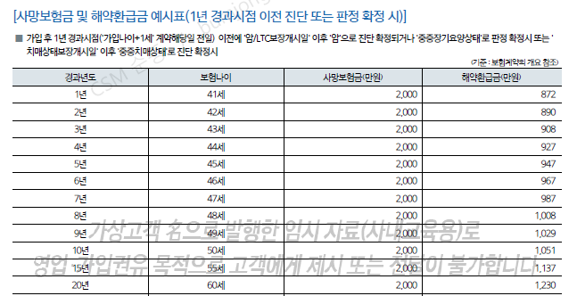
작성예시
진단시 주보험 해약환급금(년/만원)
2년 | 53,067
완납 | 67,431
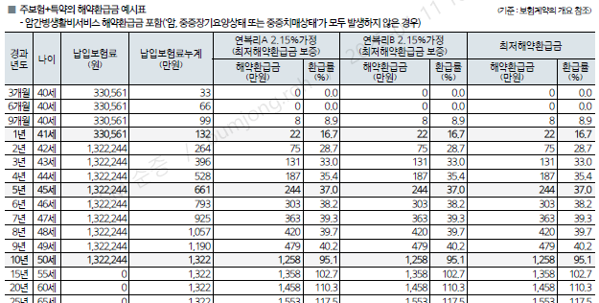
작성예시
20년 | 72,444

주보험만
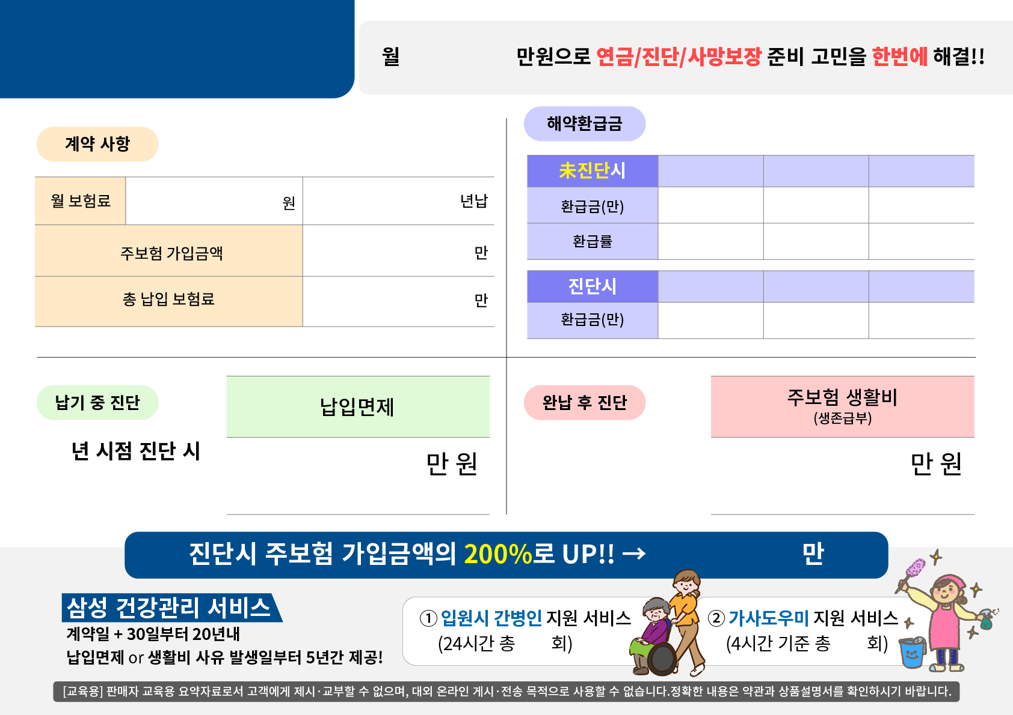
더블보장보험

367.3

(암보장형)
주보험만

2년
완납
20년

3,330,000
15
1,808
59,665
62,095

22.6%
99.5%
103.5%
50,000

2년
완납
20년
66,121

53,067
67,431
72,444

2504

2
51,948
59,940

(3,330,000원 x 13년)
(11,988 만원 x 최대 5년)

100,000

60
120

주+특(생활비) - 신규
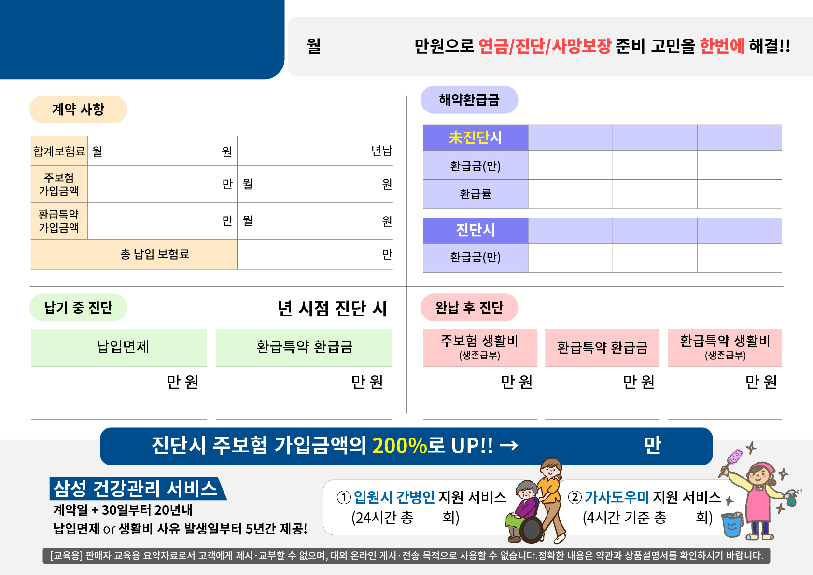
더블보장보험

367.3

(암보장형)
주+특(생활비) 신규

3,673,400
15
2년
완납
20년

1,808
59,665
62,095
50,000
3,330,000
22.6%
99.5%
103.5%

100
343,400
2년
완납
20년

66,121
53,067
67,431
72,444

2504
2

51,948
59,940
2,400
9,000
9,000

(3,330,000원 x 13년)
(100 만원 x 2년)
(11,988 만원 x 최대 5년)
(100 만원 x 15년 x 50%)
(1,800 만원 x 최대 5년)

100,000

60
120

주+특(기존)

더블보장보험

367.3
주+특(기존)
(암보장형)

2년
완납
20년
3,673,400
15

1,808
59,665
62,095
50,000
3,330,000
22.6%
99.5%
103.5%

100
343,400
2년
완납
20년

66,121
53,067
72,444
67,431

2504
2

51,948
2,400
59,940
9,000

(3,330,000원 x 13년)
(100 만원 x 2년)
(11,988 만원 x 최대 5년)
(100 만원 x 15년 x 50%)

100,000

60
120

